DETALLE
PRODUCTOS PLANIFICADOS | clasificacion | cantidad | imagen referencia
Arnés Profesional Para Desbrozadora Y Orilladora | Unidad | 5 | 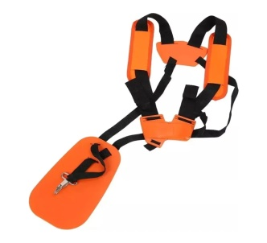
Bujía para motosierra Husqvarna 450 | Unidad | 2
Bujía para motosierra Stihl 250 | Unidad | 2
Bujía para podadora de altura Husqvarna 525PT5S | Unidad | 2
Bujía para podadora de altura Stihl HT56C | Unidad | 2
Bujias para desbrozadora sthil Fs 120 | unidad | 2 | 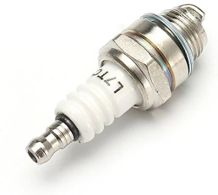
Bujias para desbrozadora sthil Fs 250 | Unidad | 2 | 
Cabezal autocut FS 120-250 Marca Stihl “O Equivalente” | Unidad | 12
Cadena para motosierra Husqvarna 450 | Unidad | 2
Cadena para motosierra Stihl 250 | Unidad | 2
Cadena para podadora de altura Husqvarna 525PT5S | Unidad | 2
Cadena para podadora de altura Stihl HT56C | Unidad | 2
Cuchilla de 3 puntas para desbrozadora Stihl FS 250 (estrella) | Unidad | 8 | 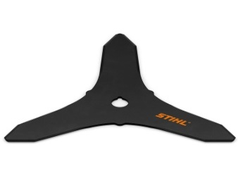
Espada para podadora de altura Husqvarna 525PT5S | Unidad | 2 | 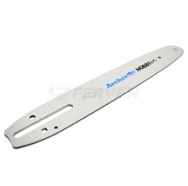
Filtros de aire desbrozadora sthil FS 120 | Unidad | 2 | 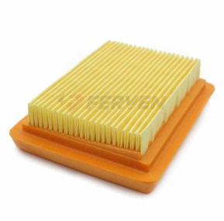
Filtros de aire desbrozadora sthil FS 250 | Unidad | 2 | 
Filtros de aire motosierra husqvarna 450 | Unidad | 2
Filtros de aire motosierra sthil 250 | Unidad | 2
Filtros de aire podadora altura husqvarna 525 PT5S | Unidad | 2
Filtros de aire podadora altura sthil HT 56 | Unidad | 2
kit mantencion tractor john deere s180 | unid | 8
Kit casco de seguridad tipo motosierra o jardín, con fonos y visor de malla, color naranjo | Kit | 5
Piola 2.7 mm | mts | 3000

